关系图
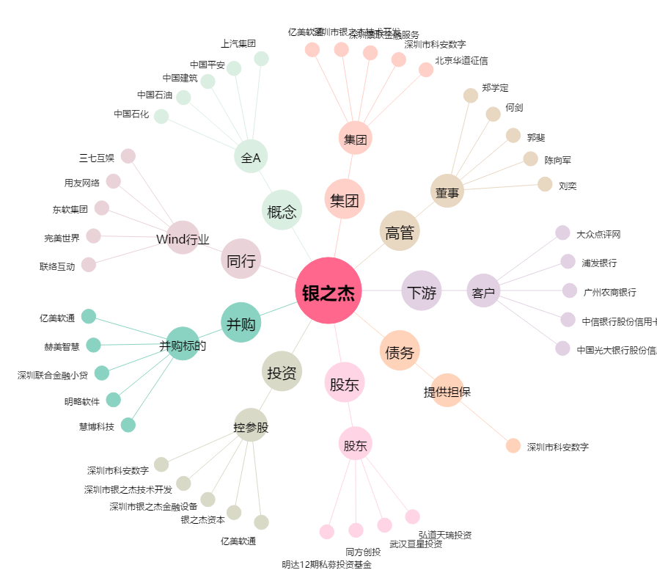
银之杰[300085.SZ] - 关系概览图

